別表三(一)
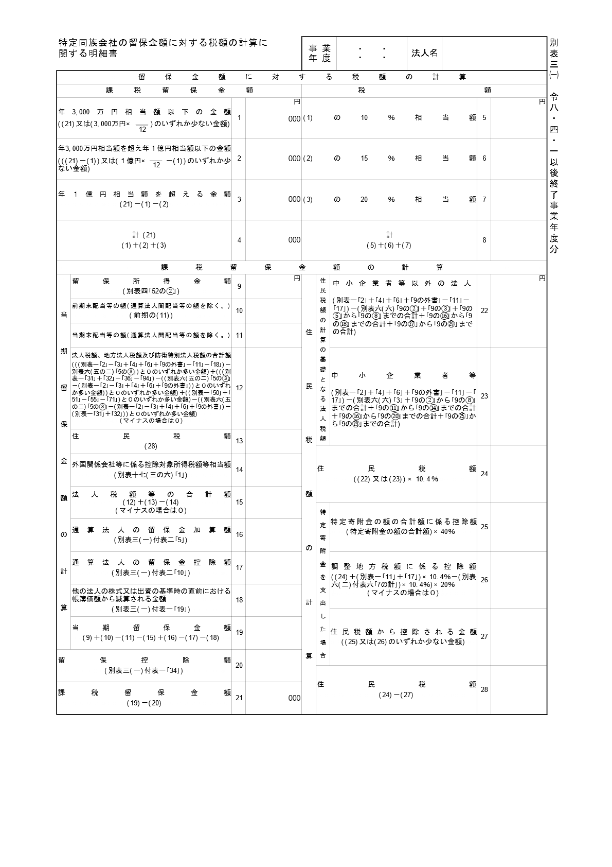
0
2026.4.1 2027.3.31
0
0
0
0
0
0
0
0
0
0
0
0
0
0
0
0
0
0
0
20,000,000
0
0

別表三(一)付表一
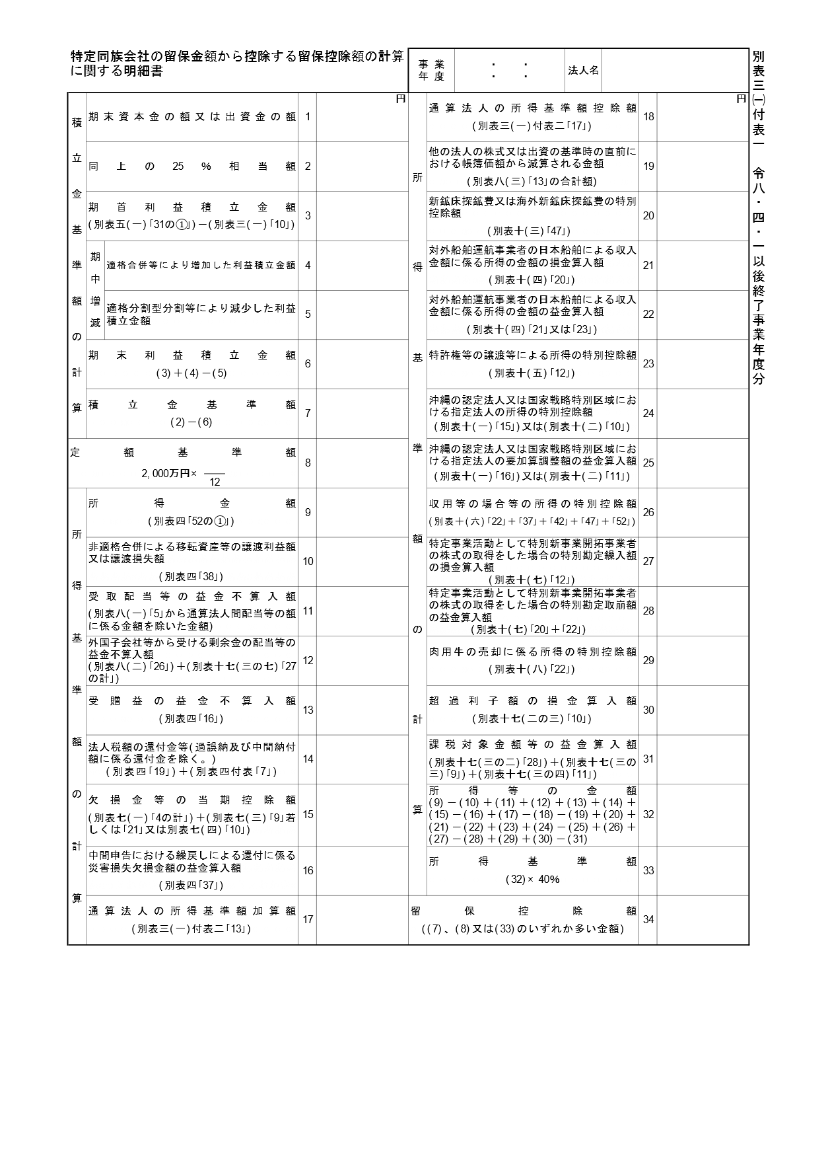
0
0
0
0
0
0
2026.4.1 2027.3.31
0
0
0
0
0
0
0
20,000,000
0
0
0
0
0
0
0
0
0
0
0
0
0
0
0
0
0
0
0
20,000,000

別表三(一)付表二
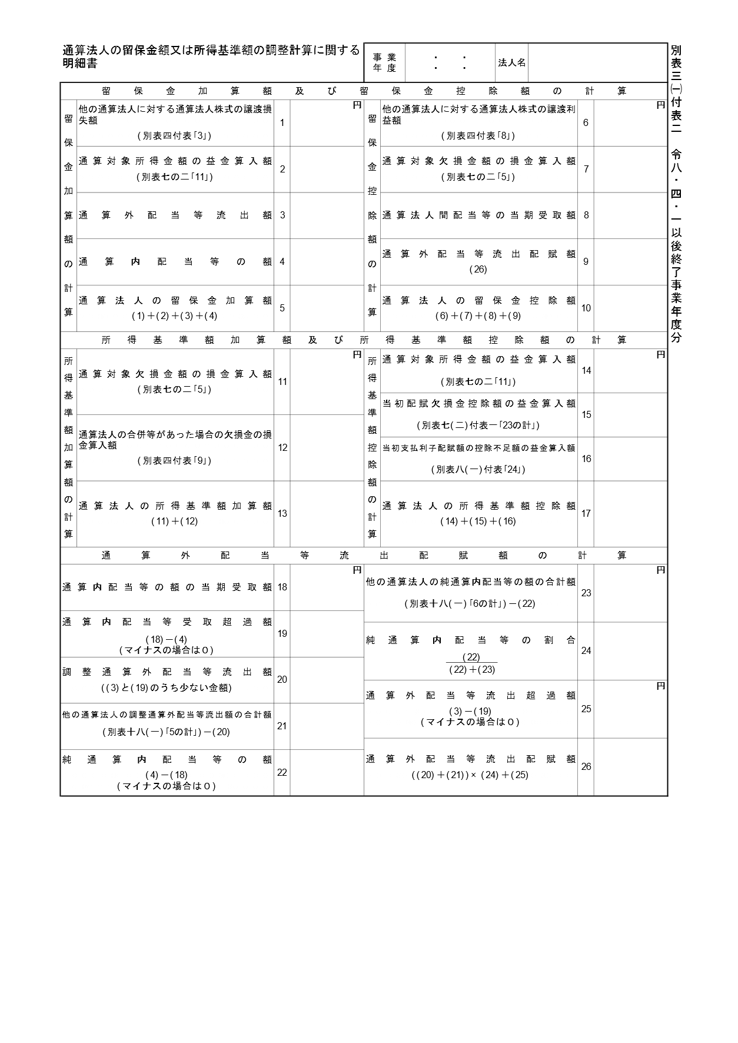
0
0
0
0
0
2026.4.1 2027.3.31
0
0
0
0
0
0
0
0
0
0
0
0
0
0
0
0
0.00000000
0
0
0
0

